피어나는 연무
몰아치는 연무

기획 의도 |  |  |  | 하나의 대상(가장 강력한 적, 대처가 힘든 적 등)을 약화시키는 스킬입니다.
스킬 설명 |  |  |  | 적 대상을 1회 타격한 후 기절시킵니다. 기절에 면역인 대상에게는 명중률 감소 효과를 부여합니다.
데이터
스킬 id |  |  |  |  | 스킬 이름 |  |  |  | 몰아치는 연무 | 재사용 대기 시간 |  | 2턴 | 속성 | 물 속성
스킬 타입 |  |  |  | 일반 스킬

스킬 연출 (30 fps 기준)
총 45 frame
frame |  |  | 0 |  |  |  |  | 30 |  | 45
모션
이펙트
타격
버프/디버프

 | 1 | 곰방대에서 연무가 뿜어져 나와 아군을 향해 빨려 들어 갑니다. |  |  |  |  | 2 | 아군의 몸 주변에 연무가 일렁인 후 사라집니다.
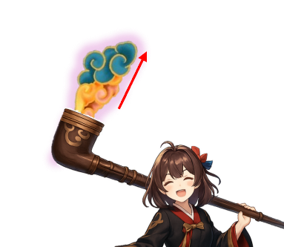

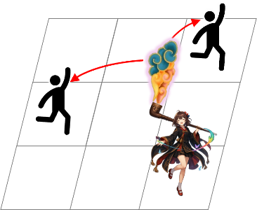
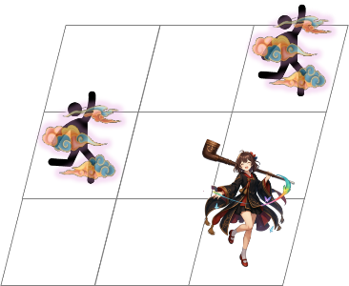

<인게임 시점>
<인게임 시점>

스킬 효과
효과 1 |  |  | 일반 피해 |  |  | 효과 2 |  | 기절 |  |  | 효과 3 | 명중률 감소
하나의 적 대상 |  |  |  |  |  | 공격에 적중된 적 대상 |  |  |  |  | 기절 면역인 적 대상
{dmg_1}의 피해로 1회 타격 |  |  |  |  |  | 1턴간 기절 |  |  |  |  | 2턴간 명중률 30% 감소

